상품제안서
패턴특대 후드망토담요 | 상품코드: S23626

 |  |  |  |  |  |  | 02-713-8555 | www.synergygift.co.kr
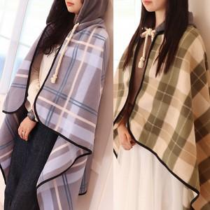

【상세/제작정보】

【인쇄/포장옵션】 | 자수 / 포장불가능

【공급단가】 | 수량 | 50~ | 200~ | 500~ | 1,000~ | 3,000~
*VAT별도 | 단가 | 6,950원 | 6,590원 | 6,340원 | 6,240원 | 6,140원

【상품 URL】 | https://www.synergygift.co.kr:443/src/goods_detail.php?gdno=23626

